Hoja1
1)- | Title * | Author / Developer * | Project main website * | Geographical location * | Intro * | Text * | Categories * | Institution | Main image (max file size 3Mb) | Images gallery(max file size 3Mb) | Youtube / Vimeo videos | Other Links (social networks etc.)
http://www.geographiesofchange.net | Proyecto Comunitario Artecorte | Gilberto Valladares | www.artecorte.com | Aguiar No. 10 e/ Peña Pobre y Avenida de las Misiones, La Habana CP 10100 | Artecorte is a non-profit organization that supports Havana communities through education programmes and events for all ages. | Artecorte was founded by Gilberto Valladares in 1999. Today the project is a Local Development Community and Non-profit Organization that focuses on the social, cultural, enviromental and economic development of the Holy Angel (Santo Ángel) neighborhood. | Cultural System; Creativity; History and Memory; Intangible Heritage; Landscape and Cultural Heritage; Public events and Festivals; Education and Training; Lifelong learning instruments; Vocational training; Community;Public Participation; Small business networking; Social Entrepreneurship; Enviroment; Community.-building; Urban development; Social Justice; Social Inclusion; Socially engaged art; Solidarity; Sustainable urbanization | Artecorte |  | 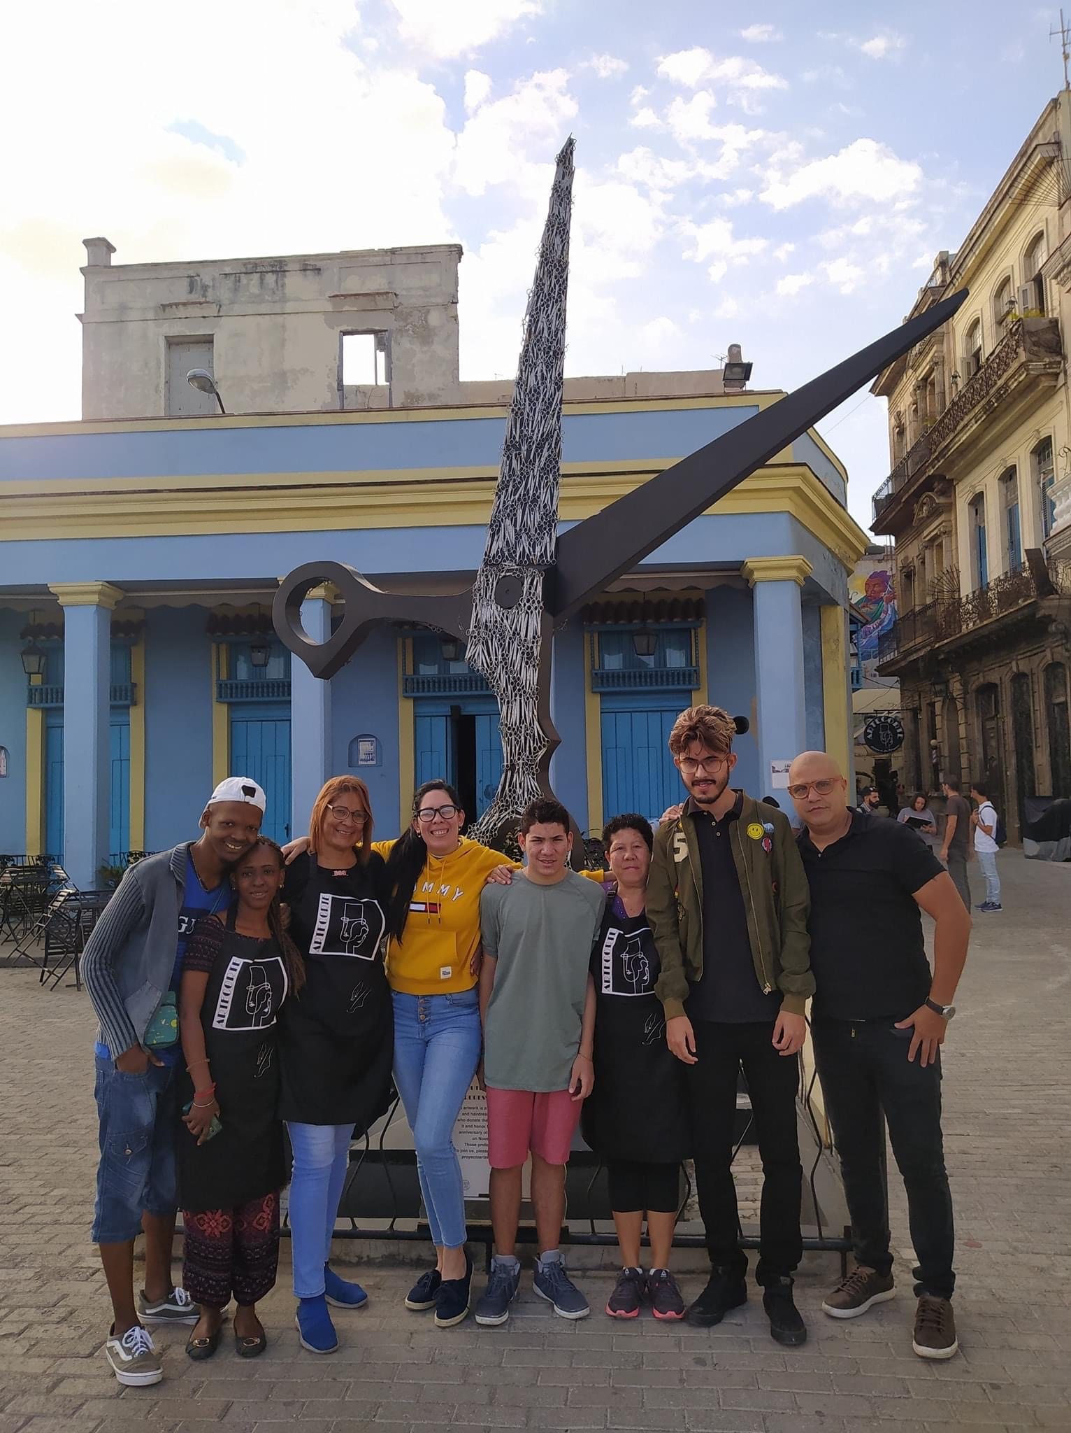 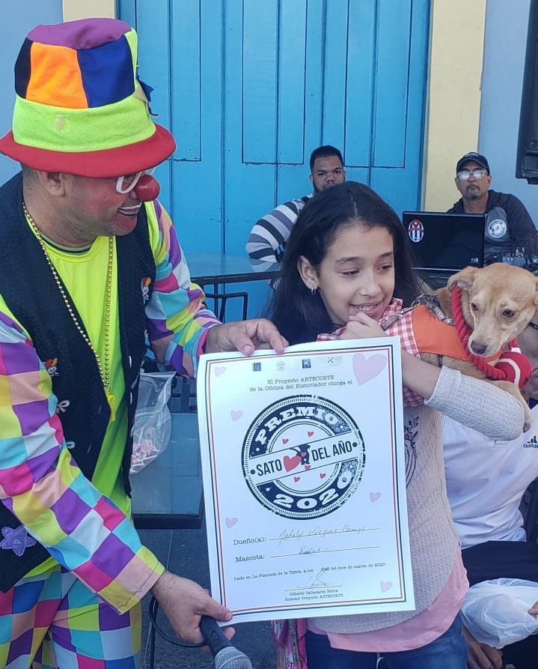 | Youtube: Artecorte https://www.youtube.com/channel/UCOis7uVlSjeZbBp9ULs0cw | Facebook: Proyecto Artecorte https://www.facebook.com/artecorte/
 |  |  |  |  |  |  |  |  |  |  |  | Instagram: @artecortecuba https://instagram.com/artecortecuba?igshid=1s5fbn7kew9w1
 |  |  |  |  |  |  |  |  |  |  |  | Twitter: @ArtecorteCuba https://mobile.twitter.com/ArtecorteCuba

2)- | ODS | Alcance: | Personas de contacto: | Breve Descripcion del proyecto | Informaciones de contacto | Logo | Palabras clave:
 | 1,3,4,5,8,9,10,11, 12,13,16,17 | Local | Adriana Ricardo Díaz | Artecorte es una organización sin fines de lucro que apoya las comunidades de La Habana a través de programas educativos y eventos para todas las edades. Fue fundado por Gilberto Valladares en 1999 y hoy es una ONG de Desarrollo Local Comunitario. Se centra en el desarrollo social, cultural, económico y ambiental del barrio de Santo Ángel en La Habana Vieja. | E-mail: proyectoartecorte@gmail.com |  | Desarrollo Comunitario; Comunidad; Sostenibilidad; Cultura
 | 1. Poner fin a la pobreza en todas sus formas en todo el mundo |  |  |  | Tel: +53 7 8015125
 | 3. Garantizar una vida sana y promover el bienestar para todos en todas las edades
 | 4. Garantizar una educación inclusiva, equitativa y de calidad y promover oportunidades de aprendizaje durante toda la vida para todos
 | 5. Lograr la igualdad entre los géneros y empoderar a todas las mujeres y niñas
 | 8. Promover el crecimiento económico sostenido, inclusivo y sostenible, el empleo pleno y productivo y el trabajo decente para todos
 | 9. Construir infraestructuras resilientes, promover la industrialización inclusiva y sostenible y fomentar la innovación
 | 10. Reducir la desigualdad en y entre los países
 | 11. Conseguir que las ciudades y los asentamientos humanos sean inclusivos, seguros, resilientes y sostenibles
 | 12. Garantizar modalidades de consumo y producción sostenibles
 | 13. Adoptar medidas urgentes para combatir el cambio climático y sus efectos
 | 16. Promover sociedades pacíficas e inclusivas para el desarrollo sostenible, facilitar el acceso a la justicia para todos y crear instituciones eficaces, responsables e inclusivas a todos los niveles
 | 17. Fortalecer los medios de ejecución y revitalizar la alianza mundial para el desarrollo sostenible

